Instructions
Bon de commande BSO - Instructions

Abbréviation n. 2 de produit
Abbréviation | nom | note
C80 moteur 34 | Cetta 80, moteur, pour le système de façade
Z90 moteur 34 | Zetta 90, moteur, pour le système de façade
C80 F moteur 34 | Cetta 80 Flexi, moteur, pour le système de façade

Type de lame
Abbréviation | nom | note
C80 | Cetta 80
C802 | Cetta 80, barre finale verticale
Z90 | Zetta 90
Z902 | Zetta 90, barre finale verticale
C80F | Cetta 80 Flexi
C80F2 | Cetta 80 Flexi, barre finale verticale

Couleur de lame
Abbréviation | nom | note
1015 | ivoire
1019 | gris-beige
7016S | gris anthracite structuré
7016 | gris anthracite
7022 | gris (umbra)
7035 | gris clair
7038 | gris en agate
7039 | gris quartz
7048 | gris perlé
8014 | brun
8019 | gris brun
9005 | noir
9006S | argent structuré
9006 | argent
9007 | gris - aluminium
9010 | blanc
9016 | blanc - de transport
VSR780 | bronze
XW359F | noir métallisé
3004 | rouge pourpre | déali a consulter avec votre commercial
7021 | gris-noir | déali a consulter avec votre commercial
DB 702 | gris (arget perlé) | déali a consulter avec votre commercial
DB 703 | gris - perlé foncé | déali a consulter avec votre commercial
W210 | chaine d´or, structuré | déali a consulter avec votre commercial
X | AUTRE | déali a consulter avec votre commercial




Type de l´échelle |  |  | BDUOSLIM - CENTRALES SLIM DUO INSERTIONS,NOIR | BDUO - CENTRALES,DUO,NOIR | BLTSLIMST -EXCENTRIQUES SLIM STANDARD,LT, NOIR
Abbréviation | nom | note | DUOSLIM - CENTRALES SLIM DUO INSERTIONS GRIS | DUO - CENTRALES,DUO,GRIS | 0LTSLIMST - EXCENTRIQUES SLIM STANDARD,LT, GRIS
BDUOSLIM | CENTRALES SLIM DUO INSERTIONS,NOIR | Perforation axiale; + insertion; echélle noire
DUOSLIM | CENTRALES SLIM DUO INSERTIONS,GRIS | Perforation axiale; + insertion; echélle grise
BSLIM | CENTRALES SLIM INSERTIONS,NOIR | Perforation axiale; + insertion; echélle noire
SLIM | CENTRALES SLIM INSERTIONS,GRIS | Perforation axiale; + insertion; echélle grise
BLTSLIM | CENTRALES SLIM INSERTIONS,LT,NOIR | Perforation axiale; + insertion; echélle noire
0LTSLIM | CENTRALES SLIM INSERTIONS,LT,GRIS | Perforation axiale; + insertion; echélle grise
BST | CENTRALES,NOIR | Perforation axiale; ; echélle noire
BDUO | CENTRALES,DUO,NOIR | Perforation axiale; ; echélle noire
DUO | CENTRALES,DUO,GRIS | Perforation axiale; ; echélle grise
ST | CENTRALES,GRIS | Perforation axiale; ; echélle grise
BLT | CENTRALES,LT,NOIR | Perforation axiale; ; echélle noire
0LT | CENTRALES,LT,GRIS | Perforation axiale; ; echélle grise
BDUOSLIMST | EXCENTRIQUES SLIM DUO STANDARD,NOIR | UNIQUEMENT POUR Cetta 80; perforation désaxée; ; echélle noire
DUOSLIMST | EXCENTRIQUES SLIM DUO STANDARD,GRIS | UNIQUEMENT POUR Cetta 80; perforation désaxée; ; echélle grise
BSLIMST | EXCENTRIQUES SLIM STANDARD,NOIR | UNIQUEMENT POUR Cetta 80; perforation désaxée; ; echélle noire | BSLIM - CENTRALES SLIM INSERTIONS,NOIR | BLT - CENTRALES,LT,NOIR | BSLIMST - EXCENTRIQUES SLIM STANDARD,NOIR
SLIMST | EXCENTRIQUES SLIM STANDARD,GRIS | UNIQUEMENT POUR Cetta 80; perforation désaxée; ; echélle grise | SLIM - CENTRALES SLIM INSERTIONS,GRIS | 0LT - CENTRALES,LT,GRIS | SLIMST - EXCENTRIQUES SLIM STANDARD,GRIS



BLTSLIMST | EXCENTRIQUES SLIM STANDARD,LT, NOIR | UNIQUEMENT POUR Cetta 80; perforation désaxée; ; echélle noire
0LTSLIMST | EXCENTRIQUES SLIM STANDARD,LT,GRIS | UNIQUEMENT POUR Cetta 80; perforation désaxée; ; echélle grise

Place de manoeuvre
Abbréviation | nom | note
S | MILLIEU
L | Gauche
P | Droite

Type de manoeuvre
Abbréviation | nom | note
A6 | moteur Isotra Basic 6Nm a 10m²
A10 | moteur Isotra Basic 10Nm a 16m²
G | moteur GEIGER - automatiquement | moteur GEIGER
G3 | MOTEUR Geiger 3 Nm jusqu´a 7 m2 | moteur GEIGER
G6 | MOTEUR Geiger 6 Nm jusqu´a 13 m2 | moteur GEIGER | BST - CENTRALES,NOIR | BDUOSLIMST -EXCENTRIQUES SLIM DUO STANDARD,NOIR
G10 | MOTEUR Geiger 10 Nm jusqu´a 21 m2 | moteur GEIGER | ST - CENTRALES,GRIS | DUOSLIMST - EXCENTRIQUES SLIM DUO STANDARD,GRIS


G20 | MOTEUR Geiger 20 Nm jusqu´a 28 m2 | moteur GEIGER
G6AIR | MOTEUR Geiger AIR 6 Nm jusqu´a 7 m2 | moteur GEIGER
G10AIR | MOTEUR Geiger AIR 10 Nm jusqu´a 13 m2 | moteur GEIGER
G20AIR | MOTEUR Geiger AIR 20 Nm jusqu´a 21 m2 | moteur GEIGER
E5 | MOTEUR Elero 6 Nm jusqu´a 10 m2 | moteur ELERO
E9 | MOTEUR Elero 9 Nm jusqu´a 16 m2 | moteur ELERO
S | moteur SOMFY WT - automatiquement
S2 | moteur SOMFY IO - automatiquement
M6 | MOTEUR Somfy WT 6 Nm jusqu´a 10 m2 | moteur SOMFY
M10 | MOTEUR Somfy WT 10 Nm jusqu´a 16 m2 | moteur SOMFY
M20 | MOTEUR Somfy WT 18 Nm jusqu´a 20 m2 | moteur SOMFY
J6 | MOTEUR Somfy HTM 6 Nm jusqu´a 10 m2 | moteur SOMFY
J10 | MOTEUR Somfy HTM 10 Nm jusqu´a 16 m2 | moteur SOMFY
IO6 | MOTEUR Somfy IO PROTECT 6 Nm jusqu´a 10 m2 | moteur SOMFY IO
IO10 | MOTEUR Somfy IO PROTECT 10 Nm jusqu´a 16 m2 | moteur SOMFY IO
IO20 | MOTEUR Somfy IO PROTECT 18 Nm jusqu´a 20 m2 | moteur SOMFY IO
M6P | MOTEUR Somfy WT PROTECT 6 Nm jusqu´a 10 m2 | moteur Somfy
M10P | MOTEUR Somfy WT PROTECT 10 Nm jusqu´a 16 m2 | moteur Somfy
M18P | MOTEUR Somfy WT PROTECT 18 Nm jusqu´a 20 m2 | moteur Somfy
ESOL | MOTEUR Elero AKKU SOLAR 4Nm <8m2 (12V)
0 | SANS - manoeuvre pas choisi, pour stores couplés
0M | SANS moteur, mais avec extra charge | livraison de propre moteur

Matériel de boitier - BOX
Abbréviation | nom | note
Fe | profil standard 56x58mm, mat.Fe

Couelur de boitier
Abbréviation | nom | note
Zn | ZINQUÉ | standard
9003 | RAL blanc ( signal ) 9003
9010 | RAL blanc 9010
1015 | RAL jaune ( ivoire ) 1015
3012 | RAL rouge - beige 3012
7022 | RAL gris umbra 7022
7040 | RAL gris ( fenetre ) 7040
VSR780 | RAL VSR780
9001 | RAL blanc ( creme ) 9001
9006 | RAL argent 9006
9007 | RAL gris( gris aluminium ) 9007
7035 | RAL gris ( gris clair ) 7035
7039 | RAL gris ( crystalique ) 7039
8014 | RAL brun ( de seiche ) 8014
8003 | RAL brun ( bille d´argile ) 8003
8004 | RAL brun ( de cuivre) 8004
3000 | RAL rouge ( feu ) 3000
3003 | RAL rouge rubin 3003
6005 | RAL vert ( mousse ) 6005
5002 | RAL bleu ( ultramarin ) 5002
7036 | RAL gris ( de platine ) 7036
7038 | RAL gris ( agate ) 7038
5013 | RAL bleu ( de cobalt ) 5013
1001 | RAL jaune ( beige ) 1001
6011 | RAL vert ( de réséda ) 6011
6026 | RAL vert ( opale ) 6026
3004 | RAL rouge ( speciale pour lame 3004 )
5018 | RAL bleu ( de turquoise ) 5018
7016 | RAL gris ( anthracite )7016
7023 | RAL gris ( béton ) 7023
7048 | RAL nacre ( souris gris ) 7048
1013 | RAL jaune ( des huitres ) 1013
3002 | RAL rouge carmin 3002
DB703 | RAL gris ( perlé foncé ) DB 703
5005 | RAL bleu ( signal ) 5005
5009 | RAL bleu ( azur ) 5009
6018 | RAL vert ( jaune - vert ) 6018
7001 | RAL gri ( argenté ) 7001
7012 | RAL gris basalte 7012
7015 | RAL gris schisteux 7015
7030 | RAL gris de pierre 7030
7046 | RAL gris ( télégraphique 2 ) 7046
8001 | RAL brun ( ocré ) 8001
8002 | RAL hbrun ( signal ) 8002
8007 | RAL brun ( chevreuil ) 8007
8011 | RAL brun ( onoix ) 8011
8012 | RAL brun ( rouge-brun ) 8012
8016 | RAL brun( mahagon ) 8016
8019 | RAL brun ( gris - brun ) 8019
8023 | RAL brun ( orange ) 8023
9005 | RAL noir (noir foncé ) 9005
9016 | RAL blanc( transport ) 9016
9004 | RAL noir ( signal ) 9004
5011 | RAL bleu ( bleu acier ) 5011
3005 | RAL rouge ( vineux ) 3005
6009 | RAL vert ( sapin ) 6009
1011 | RAL jaune ( brun-beige ) 1011
1003 | RAL jaune ( signal ) 1003
8028 | RAL brun ( terra ) 8028
9017 | RAL noir ( transport) 9017
9022 | RAL nacre ( gris clair) 9022
7047 | RAL gris ( télégraphique 4 ) 7047
DB702 | RAL gris ( special pour lame DB702 )
7006 | RAL gris (beige-gris) 7006
7021 | RAL gris (gris noir) 7021
7024 | RAL gris (graphite) 7024
7016M | RAL gris (anthracite) mat 7016
9016M | RAL blanc (transport) mat 9016
9006S | RAL argent 9006 structuré
7016S | RAL gris anthracite 7016 structuré
X | AUTRE (ref RAL a noter pour atelier de laquage)

Couelur de barre finale
Abbréviation | nom | note
E | ANODISĚ | standard
9003 | RAL blanc ( signal ) 9003 ---
9010 | RAL blanc 9010
1015 | RAL jaune ( ivoire ) 1015
3012 | RAL rouge - beige 3012
7022 | RAL gris umbra 7022
7040 | RAL gris ( fenetre ) 7040
VSR780 | RAL VSR780
9001 | RAL blanc ( creme ) 9001
9006 | RAL argent 9006 ---
9007 | RAL gris( gris aluminium ) 9007
7035 | RAL gris ( gris clair ) 7035
7039 | RAL gris ( crystalique ) 7039
8014 | RAL brun ( de seiche ) 8014
8003 | RAL brun ( bille d´argile ) 8003
8004 | RAL brun ( de cuivre) 8004
3000 | RAL rouge ( feu ) 3000
3003 | RAL rouge rubin 3003
6005 | RAL vert ( mousse ) 6005
5002 | RAL bleu ( ultramarin ) 5002
7036 | RAL gris ( de platine ) 7036
7038 | RAL gris ( agate ) 7038
5013 | RAL bleu ( de cobalt ) 5013
1001 | RAL jaune ( beige ) 1001
6011 | RAL vert ( de réséda ) 6011
6026 | RAL vert ( opale ) 6026
3004 | RAL rouge ( speciale pour lame 3004 )
5018 | RAL bleu ( de turquoise ) 5018
7016 | RAL gris ( anthracite )7016
7023 | RAL gris ( béton ) 7023
7048 | RAL nacre ( souris gris ) 7048
1013 | RAL jaune ( des huitres ) 1013
3002 | RAL rouge carmin 3002
DB703 | RAL gris ( perlé foncé ) DB 703
5005 | RAL bleu ( signal ) 5005
5009 | RAL bleu ( azur ) 5009
6018 | RAL vert ( jaune - vert ) 6018
7001 | RAL gri ( argenté ) 7001
7012 | RAL gris basalte 7012
7015 | RAL gris schisteux 7015
7030 | RAL gris de pierre 7030
7046 | RAL gris ( télégraphique 2 ) 7046
8001 | RAL brun ( ocré ) 8001
8002 | RAL hbrun ( signal ) 8002
8007 | RAL brun ( chevreuil ) 8007
8011 | RAL brun ( onoix ) 8011
8012 | RAL brun ( rouge-brun ) 8012
8016 | RAL brun( mahagon ) 8016
8019 | RAL brun ( gris - brun ) 8019
8023 | RAL brun ( orange ) 8023
9005 | RAL noir (noir foncé ) 9005
9016 | RAL blanc( transport ) 9016
9004 | RAL noir ( signal ) 9004
5011 | RAL bleu ( bleu acier ) 5011
3005 | RAL rouge ( vineux ) 3005
6009 | RAL vert ( sapin ) 6009
1011 | RAL jaune ( brun-beige ) 1011
1003 | RAL jaune ( signal ) 1003
8028 | RAL brun ( terra ) 8028
9017 | RAL noir ( transport) 9017
9022 | RAL nacre ( gris clair) 9022
7047 | RAL gris ( télégraphique 4 ) 7047
DB702 | RAL gris ( special pour lame DB702 )
7006 | RAL gris (beige-gris) 7006
7021 | RAL gris (gris noir) 7021
7024 | RAL gris (graphite) 7024
7016M | RAL gris (anthracite) mat 7016
9016M | RAL blanc (transport) mat 9016
9006S | RAL argent 9006 structuré
7016S | RAL gris anthracite 7016 structuré
X | AUTRE (ref RAL a noter pour atelier de laquage)
ISD110 | Isotra systéme DECORAL - SD110 | Largeur max. de DECORAL - 4m
ISD120 | Isotra systéme DECORAL - ISD120 | Largeur max. de DECORAL - 4m
ISD130 | Isotra systéme DECORAL - ISD130 | Largeur max. de DECORAL - 4m
ISD140 | Isotra systéme DECORAL - ISD140 | Largeur max. de DECORAL - 4m
ISD150 | Isotra systéme DECORAL - ISD150 | Largeur max. de DECORAL - 4m
ISD160 | Isotra systéme DECORAL - ISD160 | Largeur max. de DECORAL - 4m
ISD210 | Isotra systéme DECORAL - ISD210 | Largeur max. de DECORAL - 4m
ISD220 | Isotra systéme DECORAL - ISD220 | Largeur max. de DECORAL - 4m
ISD230 | Isotra systéme DECORAL - ISD230 | Largeur max. de DECORAL - 4m
ISD310 | Isotra systéme DECORAL - ISD310 | Largeur max. de DECORAL - 4m
ISD152 | Isotra systém DECORAL Iisse ISD152 | Largeur max. de DECORAL - 4m
ISD154 | Isotra systém DECORAL Iisse ISD154 | Largeur max. de DECORAL - 4m
ISD200 | Isotra systém DECORAL structuré ISD200 | Largeur max. de DECORAL - 4m
ISD212 | Isotra systém DECORAL structuré ISD212 | Largeur max. de DECORAL - 4m
ISD214 | Isotra systém DECORAL structuré ISD214 | Largeur max. de DECORAL - 4m
ISD222 | Isotra systém DECORAL structuré ISD222 | Largeur max. de DECORAL - 4m
ISD500 | Isotra systém DECORAL lisse ISD500 | Largeur max. de DECORAL - 4m
ISD510 | Isotra systém DECORAL lisse ISD510 | Largeur max. de DECORAL - 4m
ISD600 | Isotra systém DECORAL structuré ISD600 | Largeur max. de DECORAL - 4m
ISD610 | Isotra systém DECORAL structuré ISD610 | Largeur max. de DECORAL - 4m
ISD620 | Isotra systém DECORAL structuré ISD620 | Largeur max. de DECORAL - 4m
ISD630 | Isotra systém DECORAL structuré ISD630 | Largeur max. de DECORAL - 4m
ISD640 | Isotra systém DECORAL structuré ISD640 | Largeur max. de DECORAL - 4m
ISD700 | Isotra systém DECORAL ISD700 | Largeur max. de DECORAL - 4m
Xisd | AUTRE ISD (délai a consulter avec votre commercial) | Largeur max. de DECORAL - 4m
0 | NON

Type de guidage
Abbréviation | nom | note
VL | embouts plastiques
VK | embouts métaliques

Guidage a gauche / droite
zkratka | název | poznámka
0FA | sans rail de guidage (-25)
0FB | sans rail de guidage (-27)

Type de support de store
Abbréviation | nom | note
P002/32 | 26 Etrier Fe CLICK [P002/32]

Emballage
Abbréviation | nom | poznámka
FB | feuille
K | carton
KV | carton avec protection
FBK | carton + feuille
FBKV | carton +feuille + protection

Valable de: 01.04.2024.

Instructions2
Bon de commande stores en facade - Instructions 2

Largeur (mm) et Hauteur (mm)
D´apres le dessin

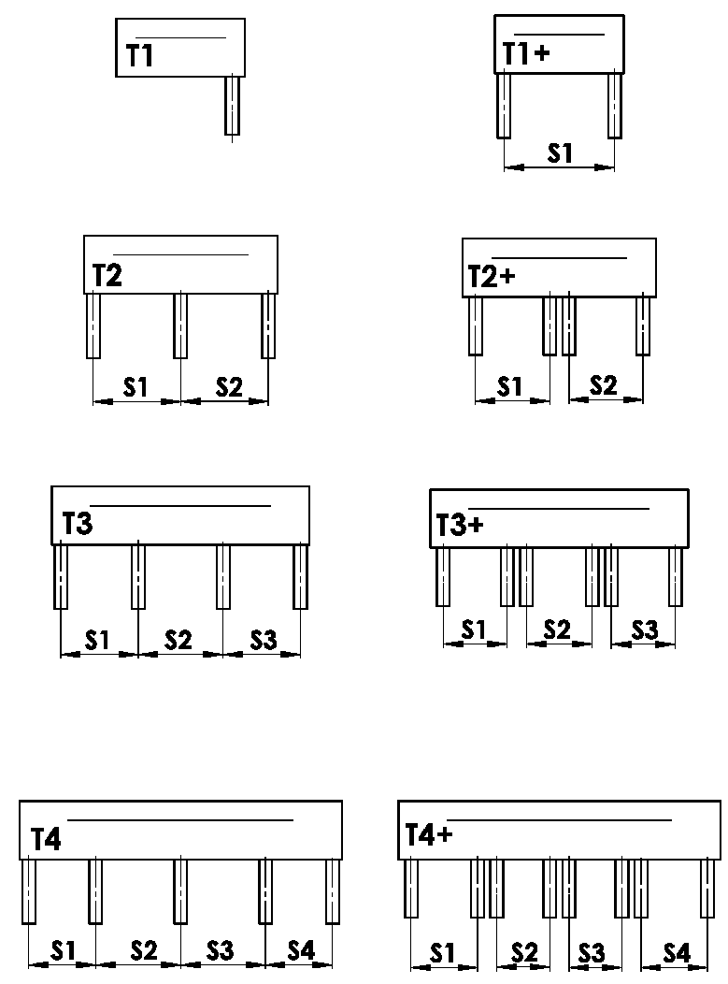
Version de box
abbr. | nom | note | dessin
T1 | VERSION 1 ( 1 section, 1 coulisse)
T1+ | VERSION 1 ( 1 section, 2 coulisses )
T2 | VERSION 2 ( 2 sections )
T2+ | VERSION 2 ( 2 sections, 2 coulisses pour chaque )
T3 | VERSION 3 ( 3 sections )
T3+ | VERSION 3 ( 3 sekce, ke každé 2 VL )
T4 | VERSION 4 ( 4 sekce )
T4+ | VERSION 4 ( 4 sections, 2 coulisses pour chaque )


Place de coulisse
zkratka | název | poznámka | obrázek
A | placement des coulisses de coté seulement a l´intérieur de box
B | pPlacement des coulisses de coté a l´extéreur de box
A/B | Placement des coulisses de coté a l´intérieur / 1x a l´extérieur de box
B/A | Placement des coulisses de coté a l´extérieur / 1x a l´intérieur de box

Dimension "B" et "B1"
D´apres le dessin
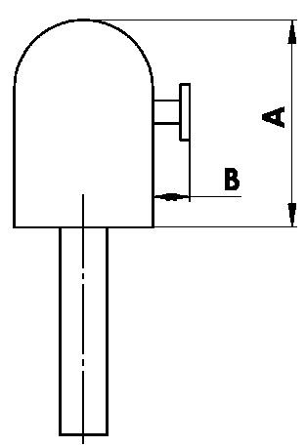
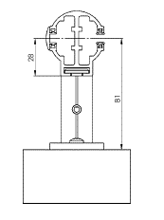

Dimension "A" de box
zkratka | název | poznámka
240 | 240 ( ou BOX pour systeme en facade ) | C80: jusqu´a 1600mm | Z90: jusqu´a 1800 mm | C80F: jusqu´a 3600
332 | 332 ( ou BOX pour systeme en facade ) | C80: 1601mm - 2900mm | Z90: 1801mm - 3400mm | C80F: plus que 3601
392 | 392 ( ou BOX pour systeme en facadeS ) | C80: plus que 2900mm | Z90: plus que 3400mm

Couleur de box
Abbréviation | nom | note
9003 | RAL blanc ( signal ) 9003 ---
9010 | RAL blanc 9010
1015 | RAL jaune ( ivoire ) 1015
3012 | RAL rouge - beige 3012
7022 | RAL gris umbra 7022
7040 | RAL gris ( fenetre ) 7040
VSR780 | RAL VSR780
9001 | RAL blanc ( creme ) 9001
9006 | RAL argent 9006 ---
9007 | RAL gris( gris aluminium ) 9007
7035 | RAL gris ( gris clair ) 7035
7039 | RAL gris ( crystalique ) 7039
8014 | RAL brun ( de seiche ) 8014
8003 | RAL brun ( bille d´argile ) 8003
8004 | RAL brun ( de cuivre) 8004
3000 | RAL rouge ( feu ) 3000
3003 | RAL rouge rubin 3003
6005 | RAL vert ( mousse ) 6005
5002 | RAL bleu ( ultramarin ) 5002
7036 | RAL gris ( de platine ) 7036
7038 | RAL gris ( agate ) 7038
5013 | RAL bleu ( de cobalt ) 5013
1001 | RAL jaune ( beige ) 1001
6011 | RAL vert ( de réséda ) 6011
6026 | RAL vert ( opale ) 6026
3004 | RAL rouge ( speciale pour lame 3004 )
5018 | RAL bleu ( de turquoise ) 5018
7016 | RAL gris ( anthracite )7016
7023 | RAL gris ( béton ) 7023
7048 | RAL nacre ( souris gris ) 7048
1013 | RAL jaune ( des huitres ) 1013
3002 | RAL rouge carmin 3002
DB703 | RAL gris ( perlé foncé ) DB 703
5005 | RAL bleu ( signal ) 5005
5009 | RAL bleu ( azur ) 5009
6018 | RAL vert ( jaune - vert ) 6018
7001 | RAL gri ( argenté ) 7001
7012 | RAL gris basalte 7012
7015 | RAL gris schisteux 7015
7030 | RAL gris de pierre 7030
7046 | RAL gris ( télégraphique 2 ) 7046
8001 | RAL brun ( ocré ) 8001
8002 | RAL brun ( signal ) 8002
8007 | RAL brun ( chevreuil ) 8007
8011 | RAL brun ( onoix ) 8011
8012 | RAL brun ( rouge-brun ) 8012
8016 | RAL brun( mahagon ) 8016
8019 | RAL brun ( gris - brun ) 8019
8023 | RAL brun ( orange ) 8023
9005 | RAL noir (noir foncé ) 9005
9016 | RAL blanc( transport ) 9016
9004 | RAL noir ( signal ) 9004
5011 | RAL bleu ( bleu acier ) 5011
3005 | RAL rouge ( vineux ) 3005
6009 | RAL vert ( sapin ) 6009
1011 | RAL jaune ( brun-beige ) 1011
1003 | RAL jaune ( signal ) 1003
8028 | RAL brun ( terra ) 8028
9017 | RAL noir ( transport) 9017
9022 | RAL nacre ( gris clair) 9022
7047 | RAL gris ( télégraphique 4 ) 7047
DB702 | RAL gris ( special pour lame DB702 )
7006 | RAL gris (beige-gris) 7006
7021 | RAL gris (gris noir) 7021
7024 | RAL gris (graphite) 7024
7016M | RAL gris (anthracite) mat 7016
9016M | RAL blanc (transport) mat 9016
7016S | RAL gris (anthracite) structuré 7016
9006S | RAL argent 9006 structuré
ISD110 | Isotra systéme DECORAL - SD110 | Largeur max. de DECORAL - 4m
ISD120 | Isotra systéme DECORAL - ISD120 | Largeur max. de DECORAL - 4m
ISD130 | Isotra systéme DECORAL - ISD130 | Largeur max. de DECORAL - 4m
ISD140 | Isotra systéme DECORAL - ISD140 | Largeur max. de DECORAL - 4m
ISD150 | Isotra systéme DECORAL - ISD150 | Largeur max. de DECORAL - 4m
ISD160 | Isotra systéme DECORAL - ISD160 | Largeur max. de DECORAL - 4m
ISD210 | Isotra systéme DECORAL - ISD210 | Largeur max. de DECORAL - 4m
ISD220 | Isotra systéme DECORAL - ISD220 | Largeur max. de DECORAL - 4m
ISD230 | Isotra systéme DECORAL - ISD230 | Largeur max. de DECORAL - 4m
ISD310 | Isotra systéme DECORAL - ISD310 | Largeur max. de DECORAL - 4m
ISD152 | Isotra systém DECORAL Iisse ISD152 | Largeur max. de DECORAL - 4m
ISD154 | Isotra systém DECORAL Iisse ISD154 | Largeur max. de DECORAL - 4m
ISD200 | Isotra systém DECORAL structuré ISD200 | Largeur max. de DECORAL - 4m
ISD212 | Isotra systém DECORAL structuré ISD212 | Largeur max. de DECORAL - 4m
ISD214 | Isotra systém DECORAL structuré ISD214 | Largeur max. de DECORAL - 4m
ISD222 | Isotra systém DECORAL structuré ISD222 | Largeur max. de DECORAL - 4m
ISD500 | Isotra systém DECORAL lisse ISD500 | Largeur max. de DECORAL - 4m
ISD510 | Isotra systém DECORAL lisse ISD510 | Largeur max. de DECORAL - 4m
ISD600 | Isotra systém DECORAL structuré ISD600 | Largeur max. de DECORAL - 4m
ISD610 | Isotra systém DECORAL structuré ISD610 | Largeur max. de DECORAL - 4m
ISD620 | Isotra systém DECORAL structuré ISD620 | Largeur max. de DECORAL - 4m
ISD630 | Isotra systém DECORAL structuré ISD630 | Largeur max. de DECORAL - 4m
ISD640 | Isotra systém DECORAL structuré ISD640 | Largeur max. de DECORAL - 4m
ISD700 | Isotra systém DECORAL ISD700 | Largeur max. de DECORAL - 4m
Xisd | AUTRE ISD (a consulter avec votre commercial) | Largeur max. de DECORAL - 4m
X | AUTRE (ref RAL a noter pour atelier de laquage)

Type de laquage
Abbréviation | nom | note
VNE | 1. Laquage de box extérieure
0 | 4. SANS laquage de box ( sans RAL )

Emballage
Abbréviation | nom | note
FB | feuille
K | carton
KV | carton avec protection
FBK | carton + feuille
FBKV | carton +feuille + protection

Valable de: 01.11.2023.

